상품제안서
또바기 핸드워시 + 핸드타올 + 핸드크림 3종 세트 | 상품코드: F32158

 |  |  |  |  |  |  | 02-412-0044 | www.easy1.co.kr
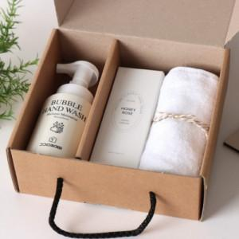

【상세/제작정보】 | <span style="font-size: 12pt;"><b>* 배송비- 한박스 14개 / 5000원별도</b></span>

【인쇄/포장옵션】 | 스티커 / 포장불가능

【공급단가】 | 수량 | 100~ | 300~ | 500~ | 1,000~ | 3,000~
*VAT별도 | 단가 | 8,200원 | 7,900원 | 7,700원 | 7,550원 | 7,400원

【상품 URL】 | https://dev.easy1.co.kr:443/src/goods_detail.php?gdno=32158

